附件1
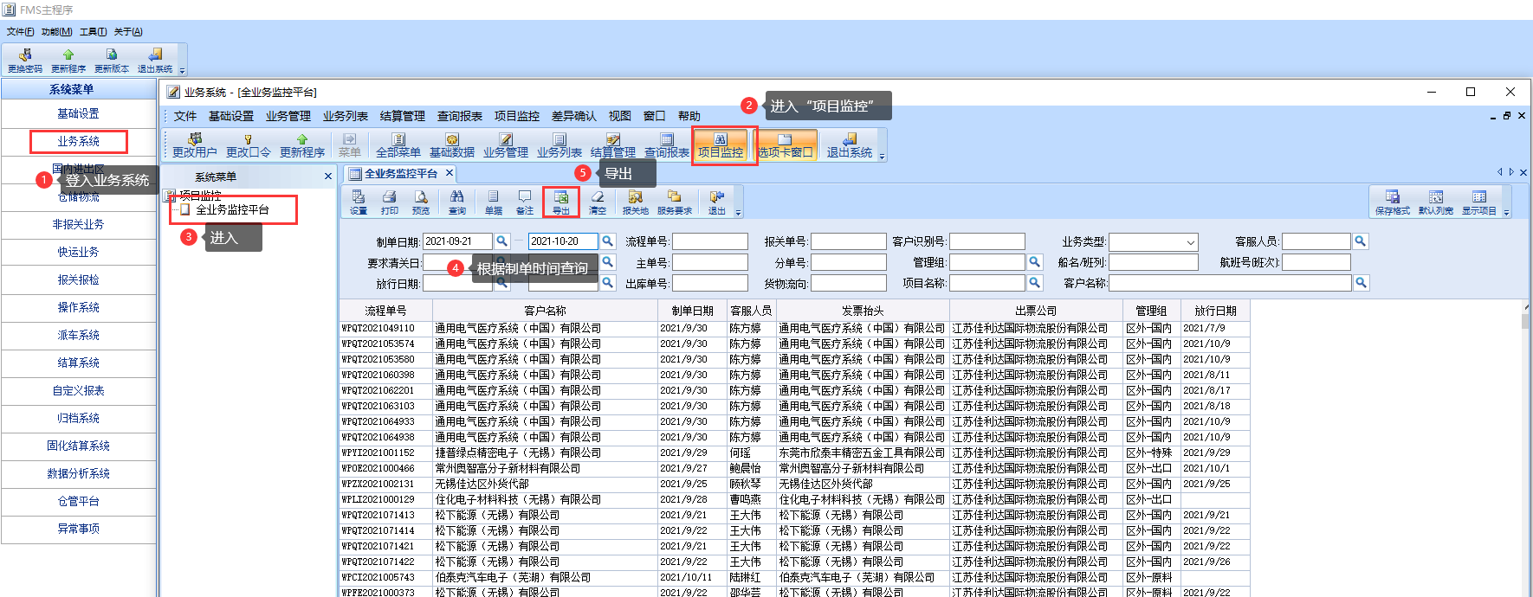
出票公司复核
路径：FMS系统-业务系统-项目监控-全业务监控平台
文档：

附件2
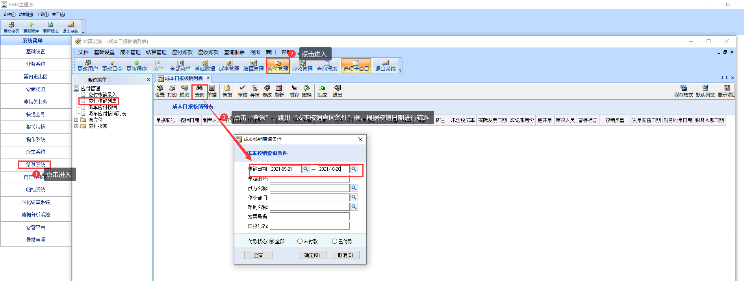
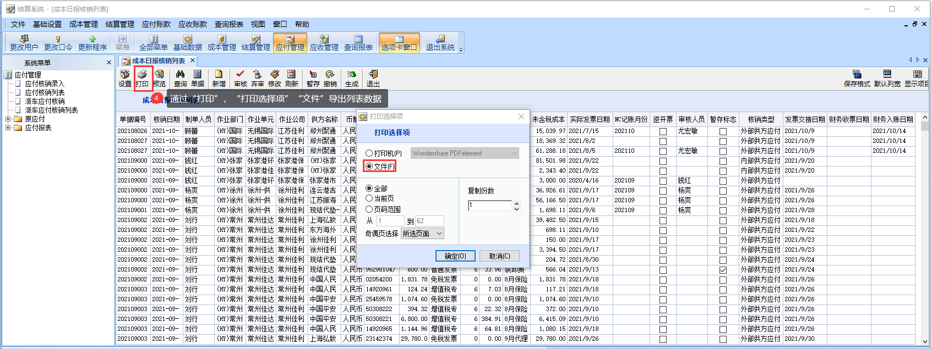
应付核销信息复核
路径：FMS系统-结算系统-应付管理-应付核销列表
文档：

附件3
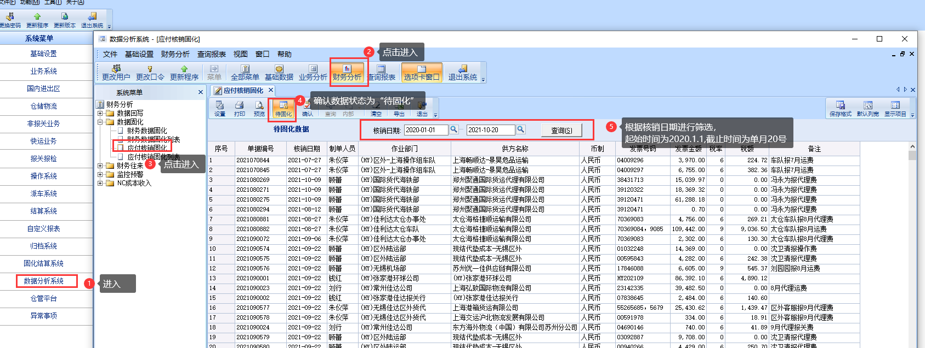
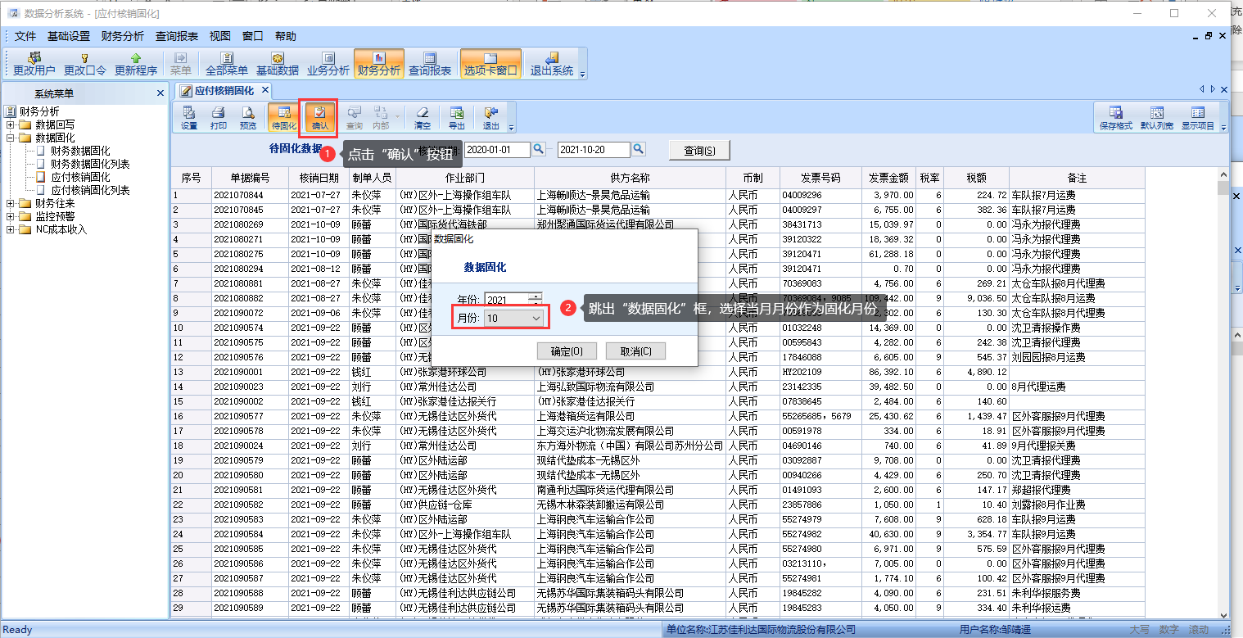
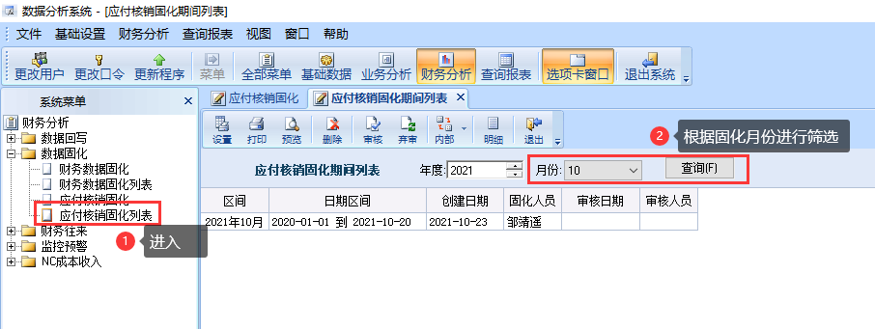
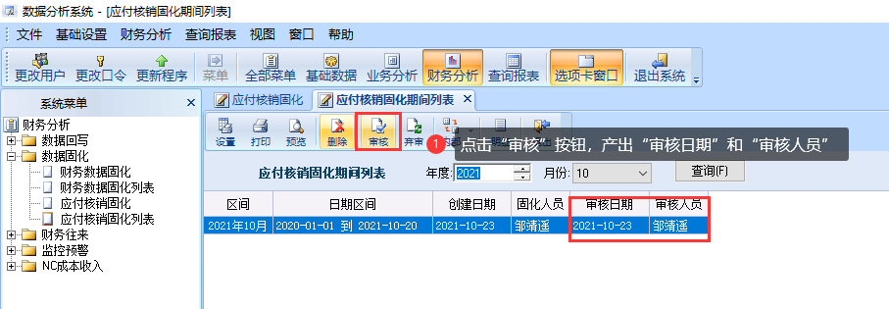
往来开票模块
路径：FMS系统—数据分析系统——财务分析——数据固化——“应付核销固化”
路径：FMS系统—数据分析系统——财务分析——数据固化——“应付核销固化列表”

附件4
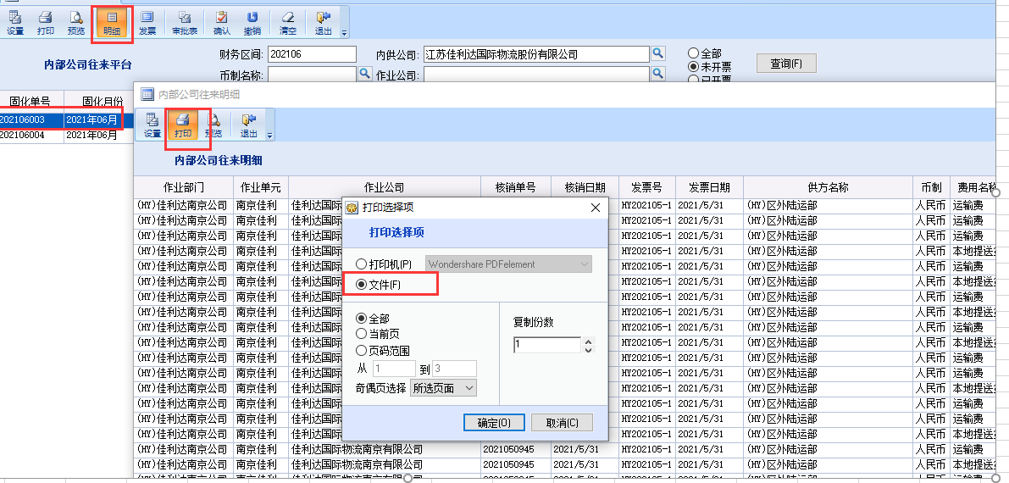
往来开票模块
路径：FMS系统—数据分析系统——财务分析——财务往来——“作业公司往来平台”“内部公司往来平台”

